Sheet2
シナリオ |  | 動作 | ハード |  |  |  |  |  |  | 備考
 |  |  | 右モータ | 左モータ | ジャイロセンサー | フォースセンサー | カラーセンサー | 超音波センサ- | Webカメラ
 | Webカメラ実行 |  |  |  |  |  |  |  | 〇 | 取得データの扱いを決める必要がある ・やり取りする場所 ・タイミング
 |  | 状態遷移0
 | プログラム実行
 |  | 初期パラメータを読み込む（右コース、左コース、ゲージ通過FAG） |  |  |  |  |  |  |  | パラメータどうする？ Configファイルとか
 |  | デバイスの初期化を行う | 〇 | 〇 | 〇 | 〇 | 〇 | 〇

 | スタートボタン押下
 |  | フォースセンサーが押下される |  |  |  | 〇
 | <終了条件> | フォースセンサーが押下されていること
 |  | 状態遷移1
 | ライントレースする。 | 色取得
 |  | 走行距離取得
 |  | 反射光取得 |  |  |  |  | 〇
 |  | 【演算】PID制御、PID制御・距離をもとにPWM値 |  |  |  |  |  |  |  | 色は取得するけど処理には使用しない（黒前提とするため）
 |  | 該当するエッジに沿って黒ラインを走行する。 | 〇 | 〇 |  |  |  |  |  | パラメータ参照
 |  | ※黄色ペットボトル距離XXcmまで直進する。 | 〇 | 〇 |  |  |  | 〇 |  | 距離詳細決め必要
 |  | 走行距離の条件を満たすまで黒ラインを走行する（黄色ペットボトルの手前まで） | 〇 | 〇 |  |  | 〇
 | <終了条件> | 走行距離の値が条件を満たしていること
 |  | 状態遷移2
 | 黄色ペットボトルを回避
 |  | ロボットをコース内側に旋回する | 〇 | 〇 | 〇 |  |  |  |  | パラメータ参照 左コース：右回転、右コース：左回転 角度：浅い(大体60度以下くらい)
 |  | XXcm直進する | 〇 | 〇
 |  | ロボットをコース外側に旋回する | 〇 | 〇 | 〇 |  |  |  |  | パラメータ参照 左コース：左回転、右コース：右回転
 |  | ロボットを黒ライン検知するまで直進する。 | 〇 | 〇 |  |  | 〇
 | ※機能削除 | ロボットをコース内側に回転する | 〇 | 〇 | ○ |  |  |  |  | パラメータ参照 左コース：右回転、右コース：左回転
 | <終了条件> | カラーセンサーが黒を検知すること
 |  | 状態遷移3
 | ライントレースする。 | 色取得
 |  | 距離取得
 |  | 反射光取得 |  |  |  |  | 〇
 |  | 【演算】PID制御、PID制御・距離をもとにPWM値
 |  | 該当するエッジに沿って黒ラインを走行する。 | 〇 | 〇
 |  | GATEを通過（特に検知の必要なし）
 |  | LAPを通過（同上）
 | <終了条件> | カラーセンサーが青を検知すること
 |  | 状態遷移4
 | ダブルループ走行 | (継続してライントレースする。)
 | ① | 走行ラインで青色検知 |  |  |  |  | 〇
 |  | 青検知＝１をセット
 | ② | 走行ラインで黒色検知 |  |  |  |  | 〇
 |  | 旋回走行
 |  | 走行ラインで青色検知 |  |  |  |  | 〇
 |  | 青検知＝2をセット
 |  | エッジ切替(大円から小円) | 〇 | 〇
 | ③ | 走行ラインで黒色検知 |  |  |  |  | 〇
 |  | 走行ラインで青色検知 |  |  |  |  | 〇
 |  | 青検知＝3をセット
 |  | エッジ切替(小円から大円) | 〇 | 〇
 | ④ | 走行ラインで黒色検知 |  |  |  |  | 〇
 |  | 走行ラインで青色検知 |  |  |  |  | 〇
 |  | エッジ切替(大円からコース復帰) | 〇 | 〇
 |  | 青検知＝0をセット
 | コース復帰 | 走行ラインで黒色検知 |  |  |  |  | 〇
 |  | 赤のペットボトル検知(XXcm) |  |  |  |  |  |  | 〇
 | <終了条件> | カラーセンサーが黒を検知すること
 |  | 状態遷移4
 | ダブルループ走行
 | ① | 青ライントレース | 〇 | 〇 |  |  | 〇
 | ② | 右旋回 | 〇 | 〇 | 〇
 | ③ | 直進 | 〇 | 〇 |  |  | 〇
 | ④ | 黒ライントレース | 〇 | 〇 |  |  | 〇
 | ⑤ | 直進 | 〇 | 〇 |  |  | 〇
 | ⑥ | 黒ライントレース | 〇 | 〇 |  |  | 〇
 | ⑦ | 直進 | 〇 | 〇 |  |  | 〇
 | ⑧ | 旋回 | 〇 | 〇 | 〇
 | ⑨ | 直進 | 〇 | 〇 |  |  | 〇
 | ⑩ | 黒ライントレース | 〇 | 〇 |  |  | 〇
 | ⑪ | 直進 | 〇 | 〇
 | ⑫ | 旋回 | 〇 | 〇 | 〇
 | ⑬ | 直進(コース復帰) | 〇 | 〇 |  |  | 〇
 | <終了条件> | カラーセンサーが黒を検知すること
 |  | 状態遷移5
案2：固定値でゲート通過→９０度回転して青丸方向に進行 (ゲートは実質2パターン) ※カメラで微調整する
 | 赤ペットボトル運搬
 |  | ラインに沿って、アームが赤ペットボトルを掴むまで走行 | 〇 | 〇 |  |  | 〇 | 〇
案3：ゲート通過した位置から青丸までの距離を計測する
※要検討
 |  | ロボットを？側XX度旋回 | 〇 | 〇 | 〇
 |  | →キャリーゲートをUSBカメラで検知 |  |  |  |  |  |  | 〇
 |  | キャリーゲートの中心を走行 | 〇 | 〇 | 〇 |  |  |  | 〇
 |  | ※車体を？側旋回して青丸を検知 | 〇 | 〇 | 〇 |  |  |  | 〇
 |  | ※青丸に向かって直進 | 〇 | 〇
カメラでゲートの中心を観測して、中央を通過できる？
 |  | サークルライン３個目 or 青丸 を検知で停止 | 〇 | 〇 |  |  | 〇
 |  | ロボットをXXcm後退 | 〇 | 〇
 |  | ロボットを？側XX度旋回 | 〇 | 〇 | 〇
Webカメラに枠を付ける→旋回しているときに枠の中にペットボトルが入るとそれに向かって前進
 |  | 青ペットボトル検知 |  |  |  |  |  |  | 〇
 | 青ペットボトル運搬
前進を行うときに旋回をしながら進むのか？
 |  | 青ペットボトルに向かって前進 | 〇 | 〇 | 〇
 |  | →ラインを検知してライントレース | 〇 | 〇 |  |  | 〇
案2：固定値でゲート通過→９０度回転して青丸方向に進行 (ゲートは実質2パターン) ※カメラで微調整する
 |  | ラインに沿って、アームが青ペットボトルを掴むまで走行 | 〇 | 〇 |  |  | 〇 | 〇
 |  | ロボットを？側XX度旋回 | 〇 | 〇 | 〇
 |  | →キャリーゲートをUSBカメラで検知 |  |  |  |  |  |  | 〇
 |  | キャリーゲートの中心を走行 | 〇 | 〇 | 〇 |  |  |  | 〇
 |  | ※車体を？側旋回して青丸を検知 | 〇 | 〇 | 〇 |  |  |  | 〇
 |  | ※青丸に向かって直進 | 〇 | 〇
 |  | サークルライン2個目 or 青丸 を検知で停止 | 〇 | 〇 |  |  | 〇
 |  | ロボットをXXcm後退 | 〇 | 〇
 |  | ロボットを？側XX度旋回（黒ラインに対して垂直に入らないように） | 〇 | 〇 | 〇
 |  | 黒ラインを検知するまで走行 | 〇 | 〇 |  |  | 〇
 | <終了条件> | カラーセンサーが黒を検知すること
 |  | 状態遷移6
 | ゴール
 |  | ロボットをコース内側に回転する | 〇 | 〇 | 〇 |  |  |  |  | パラメータ参照 左コース：右回転、右コース：左回転
 |  | 黒ライントレース | 〇 | 〇 |  |  | 〇
 |  | 青を検知するまで走行してXXcm進んで停止 | 〇 | 〇 |  |  | 〇
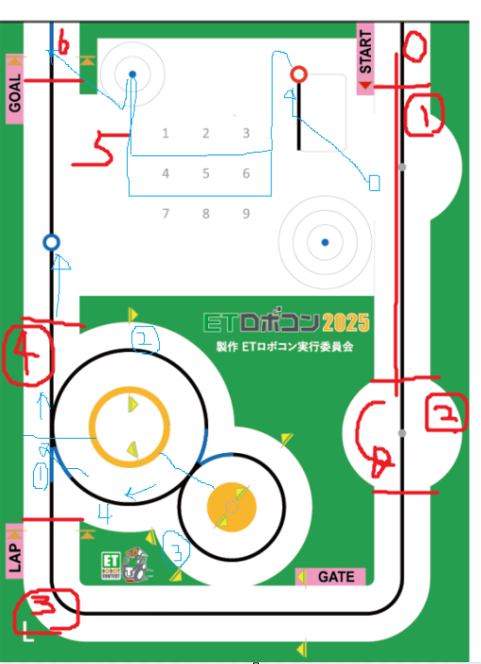
 | <終了条件> | ゴールエリア内で停止していること

